Diagramas Casos de Uso
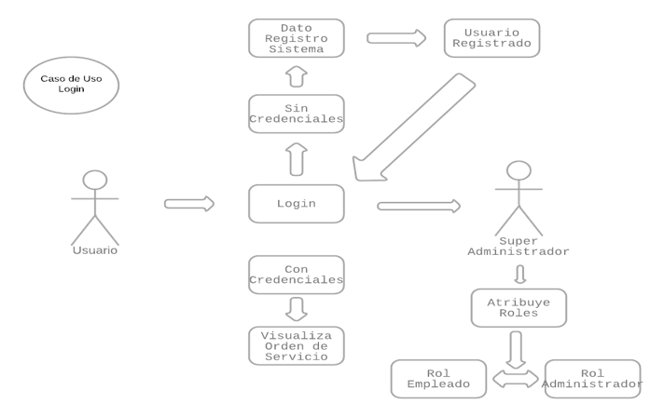
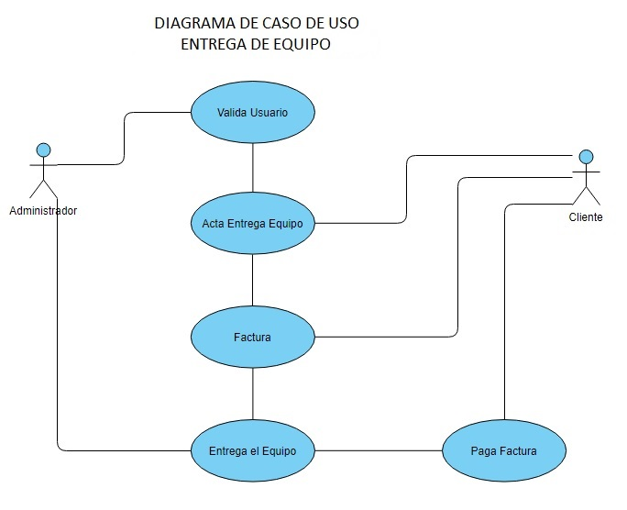

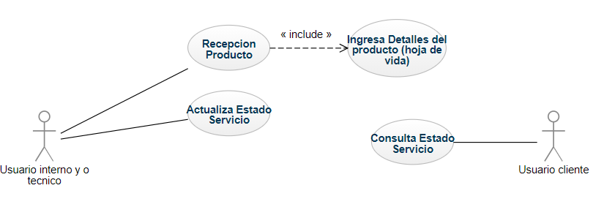
Diagrama caso de uso Trazabilidad producto

Sprint2 Burndown
Sprint 3 Equipo Fantastico 7/10/12 - 7/23/12
 | Objetivo | Actual
Plan | 16 | 16
Dia 1 | 14 | 14
Dia 2 | 11 | 14
Dia 3 | 9 | 14
Dia 4 | 7 | 14
Dia 5 | 5 | 14
Dia 6 | 2 | 14
Dia 7 | 0 | 14

Sprint1 Burndown
Sprint 3 Equipo Fantastico 7/10/12 - 7/23/12
 | Objetivo | Actual
Plan | 16 | 16
Dia 1 | 14 | 14
Dia 2 | 11 | 14
Dia 3 | 9 | 14
Dia 4 | 7 | 14
Dia 5 | 5 | 14
Dia 6 | 2 | 14
Dia 7 | 0 | 14

